ENFERMERIA
FORMULARIO DE ESPECIFICACIONES TECNICAS

INSTRUCTIVO DE LLENADO En la columna "PROPUESTA", el proponente debe Manifestar expresamente las condiciones de su propuesta con referencia a este requerimiento. La comisión de calificación verificará el mismo de acuerdo al método "CUMPLE" o "NO CUMPLE", según corresponda en cada punto de las especificaciones técnicas.

I. | DETALLE DEL(LOS) BIEN(ES)
N° | CANTIDAD | UNIDAD | PRODUCTO
1.1. | 12 | CONJUNTO | CHAQUETA Y PANTALON PARA AUXILIARES DE ENFERMERIA
 | ESPECIFICACIONES TECNICAS: |  |  | OFERTA (Manifestar expresamente las condiciones de su oferta con referencia a cada requerimiento) | PARA SER LLENADO POR LA C.S.B.P.
 | CARACTERISTICAS SOLICITADAS |  |  |  | CUMPLE | NO CUMPLE
 | Material: LINO O SIMILARES
 | Tallas a definir: De acuerdo a medicion de la empresa proveedora
 | Bordado: Logo institucional en el bolsillo superior de cada chaqueta, nombre y apellido de cada auxiliar de enfermería y cargo.
 | 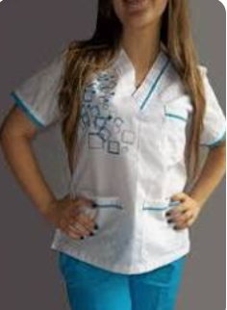 Modelo: Los detalles de las venas de color son necesarios,
 | Colores: - Chaqueta Blanco con detalles celestes y Pantalón celeste (6 conjuntos) - Chaqueta Blanco con detalles plomos y Pantalón plomo (6 conjuntos)
N° | CANTIDAD | UNIDAD | PRODUCTO
1.2. | 2 | CONJUNTO | CHAQUETA Y PANTALON PARA LICENCIADA DE ENFERMERIA
 | ESPECIFICACIONES TECNICAS: |  |  | OFERTA (Manifestar expresamente las condiciones de su oferta con referencia a cada requerimiento) | PARA SER LLENADO POR LA C.S.B.P.
 | CARACTERISTICAS SOLICITADAS |  |  |  | CUMPLE | NO CUMPLE
 | Material: LINO O SIMILARES
 | Tallas a definir: De acuerdo a medicion de la empresa proveedora
 | Bordado: Logo institucional en el bolsillo superior de cada chaqueta, nombre y apellido de cada auxiliar de enfermería y cargo.
 | 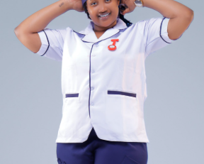 Modelo:
 | Color: Chaqueta Blanco con detalles azules y Pantalón azul (2 conjuntos)
N° | CANTIDAD | UNIDAD | PRODUCTO
1.3. | 12 | PIEZA | CHOMPA PARA AUXILIARES DE ENFERMERIA
 | ESPECIFICACIONES TECNICAS: |  |  | OFERTA (Manifestar expresamente las condiciones de su oferta con referencia a cada requerimiento) | PARA SER LLENADO POR LA C.S.B.P.
 | CARACTERISTICAS SOLICITADAS |  |  |  | CUMPLE | NO CUMPLE
 | Material: Micropolar o similar
 | Tallas: Dentro el parametro de M, L, XL
 | Color: Blanco
 | Bordado: Logo institucional en el lado superior izquierdo de cada chompa, nombre y apellido de cada auxiliar de enfermería y cargo.
N° | CANTIDAD | UNIDAD | PRODUCTO
1.4. | 2 | PIEZA | CHOMPA PARA LICENCIA DE ENFERMERIA
 | ESPECIFICACIONES TECNICAS: |  |  | OFERTA (Manifestar expresamente las condiciones de su oferta con referencia a cada requerimiento) | PARA SER LLENADO POR LA C.S.B.P.
 | CARACTERISTICAS SOLICITADAS |  |  |  | CUMPLE | NO CUMPLE
 | Material: Micropolar o similar
 | Tallas: M
 | Color: Azul (marino oscuro)
 | Bordado: Logo institucional en el lado superior izquierdo de cada chompa, nombre y apellido de cada auxiliar de enfermería y cargo.
N° | CANTIDAD | UNIDAD | PRODUCTO
1.5 | 12 | PARES | ZAPATOS PARA AUXILIARES DE ENFERMERIA
 | ESPECIFICACIONES TECNICAS: |  |  | OFERTA (Manifestar expresamente las condiciones de su oferta con referencia a cada requerimiento) | PARA SER LLENADO POR LA C.S.B.P.
 | CARACTERISTICAS SOLICITADAS |  |  |  | CUMPLE | NO CUMPLE
 | Color: Blanco
 | Material: Cuero
 | Modelo: Femenino
 | País de Origen: De preferencia Brasil
 | Tallas: En el parametro del 33 al 40
N° | CANTIDAD | UNIDAD | PRODUCTO
1.6. | 2 | PARES | ZAPATOS PARA LICENCIADA DE ENFERMERIA
 | ESPECIFICACIONES TECNICAS: |  |  | OFERTA (Manifestar expresamente las condiciones de su oferta con referencia a cada requerimiento) | PARA SER LLENADO POR LA C.S.B.P.
 | CARACTERISTICAS SOLICITADAS |  |  |  | CUMPLE | NO CUMPLE
 | Color: Azul (marino oscuro)
 | Material: Cuero
 | Modelo: Femenino
 | País de Origen: De preferencia Brasil
 | Tallas: En el parametro del 34 al 37
II. | RECEPCION |  |  | OFERTA (Manifestar expresamente las condiciones de su oferta con referencia a cada requerimiento) | PARA SER LLENADO POR LA C.S.B.P.
 |  |  |  |  | CUMPLE | NO CUMPLE
2.1 | El proponente deberá entregar los ítems adjudicados en Agencia Regional Oruro, Policonsultorio de la CSBP ubicado en la Calle Adolfo Mier # 1027 esquina Camacho, planta alta.
III. | PLAZO DE ENTREGA |  |  | OFERTA (Manifestar expresamente las condiciones de su oferta con referencia a cada requerimiento) | PARA SER LLENADO POR LA C.S.B.P.
 |  |  |  |  | CUMPLE | NO CUMPLE
3.1 | El proponente debe indicar el tiempo de entrega (preferentemente 40 días calendario) a partir de la notificación con la orden de proceder después de la toma de tallas.

 |  | SELLO DE LA EMPRESA |  | NOMBRE Y FIRMA

MEDICOS
FORMULARIO DE ESPECIFICACIONES TECNICAS

En la columna "PROPUESTA", el proponente debe Manifestar expresamente las condiciones de su propuesta con referencia a este requerimiento. La comisión de calificación verificará el mismo de acuerdo al método "CUMPLE" o "NO CUMPLE", según corresponda en cada punto de las especificaciones técnicas.

I. | DETALLE DEL(LOS) BIEN(ES)
N° | CANTIDAD | UNIDAD | PRODUCTO
1.1. | 8 | CONJUNTO | PIJAMA MÉDICO MASCULINO
 | ESPECIFICACIONES TECNICAS: |  |  | OFERTA (Manifestar expresamente las condiciones de su oferta con referencia a cada requerimiento) | PARA SER LLENADO POR LA C.S.B.P.
 | CARACTERISTICAS SOLICITADAS |  |  |  | CUMPLE | NO CUMPLE
 | Material: Tela Antifluido
 | Tallas a definir: En el parámetro de S, M, L, XL y XXL
 | Bordado: Logo institucional en el bolsillo superior de cada prenda, nombre y apellido de cada persona según listado que la C.S.B.P. propoprcionará y cargo. En la prenda inferior deberá ir el apellido. Puede ofertar en sublimado.
N° | CANTIDAD | UNIDAD | PRODUCTO
1.2. | 4 | CONJUNTO | PIJAMA MÉDICO FEMENINO
 | ESPECIFICACIONES TECNICAS: |  |  | OFERTA (Manifestar expresamente las condiciones de su oferta con referencia a cada requerimiento) | PARA SER LLENADO POR LA C.S.B.P.
 | CARACTERISTICAS SOLICITADAS |  |  |  | CUMPLE | NO CUMPLE
 | Material: Tela Antifluido
 | Tallas a definir: En el parámetro de S, M y L
 | Bordado: Logo institucional en el bolsillo superior de cada prenda, nombre y apellido de cada persona según listado que la C.S.B.P. propoprcionará y cargo. En la prenda inferior deberá ir el apellido. Puede ofertar en sublimado.
N° | CANTIDAD | UNIDAD | PRODUCTO
1.3. | 10 | PIEZA | MANDIL MEDICO VARON
 | ESPECIFICACIONES TECNICAS: |  |  | OFERTA (Manifestar expresamente las condiciones de su oferta con referencia a cada requerimiento) | PARA SER LLENADO POR LA C.S.B.P.
 | CARACTERISTICAS SOLICITADAS |  |  |  | CUMPLE | NO CUMPLE
 | Material: Tela Antifluido
 | Tallas a definir: En el parámetro de S, M, L, XL y XXL
 | Bordado: Logo institucional en el bolsillo superior de mandil , nombre y apellido de cada persona según listado que la C.S.B.P. propoprcionará y cargo. Puede ofertar en sublimado.
N° | CANTIDAD | UNIDAD | PRODUCTO
1.4. | 4 | PIEZA | MANDIL MEDICO MUJER
 | ESPECIFICACIONES TECNICAS: |  |  | OFERTA (Manifestar expresamente las condiciones de su oferta con referencia a cada requerimiento) | PARA SER LLENADO POR LA C.S.B.P.
 | CARACTERISTICAS SOLICITADAS |  |  |  | CUMPLE | NO CUMPLE
 | Material: Tela Antifluido
 | Tallas a definir: En el parámetro de S, M y L
 | Bordado: Logo institucional en el bolsillo superior de mandil , nombre y apellido de cada persona según listado que la C.S.B.P. propoprcionará y cargo. Puede ofertar en sublimado.
N° | CANTIDAD | UNIDAD | PRODUCTO
1.5. | 6 | PIEZA | MANDIL VARON CON PUÑO
 | ESPECIFICACIONES TECNICAS: |  |  | OFERTA (Manifestar expresamente las condiciones de su oferta con referencia a cada requerimiento) | PARA SER LLENADO POR LA C.S.B.P.
 | CARACTERISTICAS SOLICITADAS |  |  |  | CUMPLE | NO CUMPLE
 | Material: Tela Antifluido
 | Tallas a definir: En el parámetro de S, M, L y XL
 | Bordado: Logo institucional en el bolsillo superior de mandil , nombre y apellido de cada persona según listado que la C.S.B.P. propoprcionará y cargo. Puede ofertar en sublimado.
 | 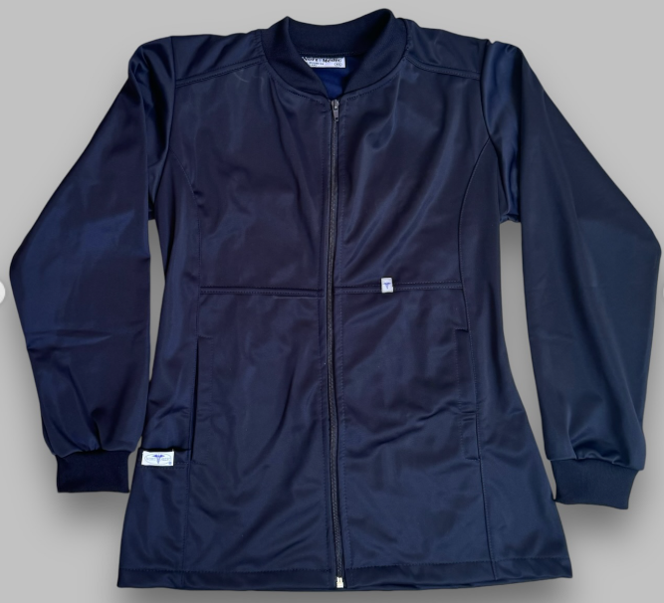 Modelo:
 | Colores: - COLOR AZUL MARINO (3 piezas) - COLOR PLOMO (3 piezas)
 | Tamaño: Largo entre 60 y 76 cm
N° | CANTIDAD | UNIDAD | PRODUCTO
1.6. | 4 | PIEZA | MANDIL MUJER CON PUÑO
 | ESPECIFICACIONES TECNICAS: |  |  | OFERTA (Manifestar expresamente las condiciones de su oferta con referencia a cada requerimiento) | PARA SER LLENADO POR LA C.S.B.P.
 | CARACTERISTICAS SOLICITADAS |  |  |  | CUMPLE | NO CUMPLE
 | Material: Tela Antifluido
 | Tallas a definir: En el parámetro de S, M y L
 | Bordado: Logo institucional en el bolsillo superior de mandil , nombre y apellido de cada persona según listado que la C.S.B.P. propoprcionará y cargo. Puede ofertar en sublimado.
 | 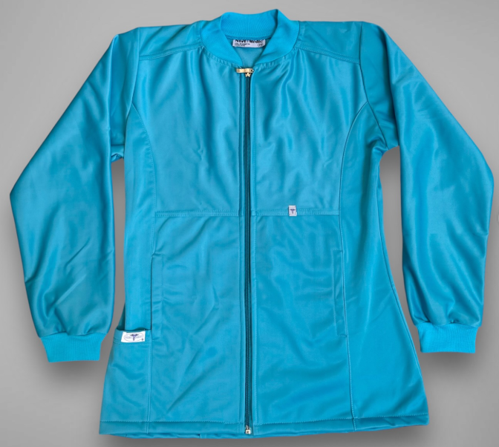 Modelo:
 | Colores: - COLOR LILA PASTEL (2 piezas) - COLOR FUCSIA PASTEL (2 piezas)
 | Tamaño: Largo entre 60 y 76 cm
N° | CANTIDAD | UNIDAD | PRODUCTO
1.7. | 8 | PIEZA | CHOMPA PARA PERSONAL MEDICO MASCULINO
 | ESPECIFICACIONES TECNICAS: |  |  | OFERTA (Manifestar expresamente las condiciones de su oferta con referencia a cada requerimiento) | PARA SER LLENADO POR LA C.S.B.P.
 | CARACTERISTICAS SOLICITADAS |  |  |  | CUMPLE | NO CUMPLE
 | Material: Micropolar o similar
 | Tallas a definir: En el parámetro de S, M, L, XL y XXL
 | Color: Plomo oscuro
 | Bordado: Logo institucional en el lado superior izquierdo de cada chompa.
N° | CANTIDAD | UNIDAD | PRODUCTO
1.8. | 4 | PIEZA | CHOMPA PARA PERSONAL MEDICO FEMENINO
 | ESPECIFICACIONES TECNICAS: |  |  | OFERTA (Manifestar expresamente las condiciones de su oferta con referencia a cada requerimiento) | PARA SER LLENADO POR LA C.S.B.P.
 | CARACTERISTICAS SOLICITADAS |  |  |  | CUMPLE | NO CUMPLE
 | Material: Micropolar o similar
 | Tallas a definir: En el parámetro de S, M y L
 | Color: Plomo oscuro
 | Bordado: Logo institucional en el lado superior izquierdo de cada chompa.
N° | CANTIDAD | UNIDAD | PRODUCTO
1.9. | 3 | PARES | ZAPATOS PARA PERSONAL MEDICO MASCULINO
 | ESPECIFICACIONES TECNICAS: |  |  | OFERTA (Manifestar expresamente las condiciones de su oferta con referencia a cada requerimiento) | PARA SER LLENADO POR LA C.S.B.P.
 | CARACTERISTICAS SOLICITADAS |  |  |  | CUMPLE | NO CUMPLE
 | Color: Azul marino
 | Material: Cuero o antimicrobiano
 | Modelo: Masculino
 | País de Origen: De preferencia Brasil
 | Tallas: En el parametro del 37 al 42
N° | CANTIDAD | UNIDAD | PRODUCTO
1.10. | 2 | PARES | ZAPATOS PARA PERSONAL MEDICO FEMENINO
 | ESPECIFICACIONES TECNICAS: |  |  | OFERTA (Manifestar expresamente las condiciones de su oferta con referencia a cada requerimiento) | PARA SER LLENADO POR LA C.S.B.P.
 | CARACTERISTICAS SOLICITADAS |  |  |  | CUMPLE | NO CUMPLE
 | Color: Blanco
 | Material: Cuero o antimicrobiano
 | Modelo: Femenino
 | País de Origen: De preferencia Brasil
 | Tallas: En el parametro del 34 al 36
II. | RECEPCION |  |  | OFERTA (Manifestar expresamente las condiciones de su oferta con referencia a cada requerimiento) | PARA SER LLENADO POR LA C.S.B.P.
 |  |  |  |  | CUMPLE | NO CUMPLE
2.1 | El proponente deberá entregar los ítems adjudicados en Agencia Regional Oruro, Policonsultorio de la CSBP ubicado en la Calle Adolfo Mier # 1027 esquina Camacho, planta alta.
III. | PLAZO DE ENTREGA |  |  | OFERTA (Manifestar expresamente las condiciones de su oferta con referencia a cada requerimiento) | PARA SER LLENADO POR LA C.S.B.P.
 |  |  |  |  | CUMPLE | NO CUMPLE
3.1 | El proponente debe indicar el tiempo de entrega (preferentemente 40 días calendario) a partir de la notificación con la orden de proceder después de la toma de tallas.

 |  | SELLO DE LA EMPRESA |  | NOMBRE Y FIRMA

